VAN
VAN | valeur actualisée nette (en €) |  | Boisement |  |  |  |  | Accru
Ci | dépenses liées au projet de reboisement (en €). Cela peut comprendre : la récolte du peuplement à substituer (chablis, incendiés, dépérissants, morts…), le débardage, le broyage éventuel, l’achat des plants, l’opération de plantation, les dégagements des plants, les coûts liés aux éclaircies… | 3,126 € | i | R | C | (1+r)i |  | Vt | P | AM | r
Ri | recettes liées au projet (en €). Elles concerneront la vente des bois issus des éclaircies jusqu'à la coupe finale (sans la coupe finale ?!) | 9,554 € | 1 |  | 1801 | 104.50% | -1723 | Volume commercialisable | Prix moyen boix à l'age de la coupe | Accroissemnet moyen | Taux d'actualisatoin | Coef d'ajustement du revenu des éclaircies
n | durée de révolution de l’essence plantée (pour la plupart des essences, n > 30 ans) ; | 35 ans | 2 |  |  | 109.20% | 0 | 45 | 35 | 1.29 | 0.045 | 1.3
r | taux d’actualisation, fixé par défaut à 4,5 %. | 4.50% | 3 |  |  | 114.12% | 0
 |  |  | 4 |  |  | 119.25% | 0
 | VAN de boisement | -413 € | 5 |  | 825 | 124.62% | -662
 | VAN de référence | 439 € | 6 |  |  | 130.23% | 0
 | Delta | -851 € | 7 |  |  | 136.09% | 0
 |  |  | 8 |  |  | 142.21% | 0
 |  |  | 9 |  |  | 148.61% | 0
 |  |  | 10 |  |  | 155.30% | 0
 |  |  | 11 |  |  | 162.29% | 0
 |  |  | 12 |  |  | 169.59% | 0
 |  |  | 13 |  |  | 177.22% | 0
 |  |  | 14 |  |  | 185.19% | 0
 |  |  | 15 |  |  | 193.53% | 0
 |  |  | 16 |  |  | 202.24% | 0
 |  |  | 17 |  |  | 211.34% | 0
 |  |  | 18 |  |  | 220.85% | 0
 |  |  | 19 |  |  | 230.79% | 0
 |  |  | 20 |  |  | 241.17% | 0
 |  |  | 21 |  |  | 252.02% | 0
 |  |  | 22 | 400 | 250 | 263.37% | 57
 |  |  | 23 |  |  | 275.22% | 0
 |  |  | 24 |  |  | 287.60% | 0
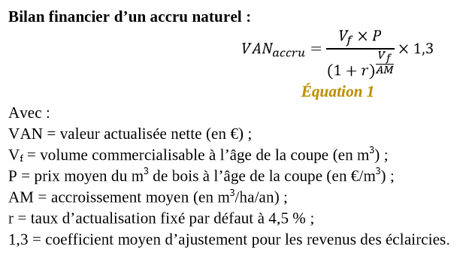
 |  |  | 25 |  |  | 300.54% | 0
 |  |  | 26 |  |  | 314.07% | 0
 |  |  | 27 |  |  | 328.20% | 0
 |  |  | 28 |  |  | 342.97% | 0
 |  |  | 29 |  |  | 358.40% | 0
 |  |  | 30 | 400 | 250 | 374.53% | 40
 |  |  | 31 |  |  | 391.39% | 0
 |  |  | 32 |  |  | 409.00% | 0
 |  |  | 33 |  |  | 427.40% | 0
 |  |  | 34 |  |  | 446.64% | 0
 |  |  | 35 | 8,754 |  | 466.73% | 1876

Calcul parcelle
Vaux en Beaujolais

Parcelle 4a - E213
Surface | 0.5199

Douglas
Calcul Bas Carbone | tCO2 pour 1 Ha | Parcelle 4a | Rabais de 10%
REA forêt | 409 | 212 | 191.2
REA produit | 41 | 21 | 19.3
REA de référence | 219 | 114 | 102.6
Bas Carbone | 231 | 120 | 107.9

Repère
Refoa | 485 | 252
Centrum hout | 391 | 203

 | S(projet) en tCO² pour Douglas (Pseudotsuga menziesii) | S(projet)
 | 178.3 | 169.3
 | 190.8 | 173.0
 | 203.1 | 176.6
 | 215.3 | 180.3
 | 227.4 | 183.9
 | 239.5 | 187.5
 | 251.5 | 191.0
 | 263.5 | 194.5
 | 275.4 | 198.0
 | 287.3 | 201.5
 | 299.1 | 204.9
 | 310.9 | 208.3
 | 322.6 | 211.7
 | 334.4 | 215.0
 | 346.5 | 218.4
 | 373.3 | 221.7
 | 400.1 | 225.0
 | 426.7 | 228.3
 | 453.3 | 231.5
 | 479.9 | 234.7
 | 506.8 | 237.9
 | 533.6 | 241.1
 | 560.4 | 244.3
 | 587.1 | 247.4
 | 613.8 | 250.6
 | 634.4 | 253.7
 | 655.0 | 256.8
 | 675.6 | 259.8
 | 696.1 | 262.9
 | 716.6 | 265.9

